Баг-репорт
ID Идентификатор | Summary Заголовок | Description Подробное описание | Test Script / Procedur Шаги выполнения | Expected Result Ожидаемые результаты | Фактический результат | Attachments Вложения | Status Статус (по ЖЦ) | Приоритет | Серьезность | Окружение
BG-1 | Не происходит переход на страницу "Советы" по клику на кнопку "Советы" в хедере сайта |  | 1. Тестовый стенд https://guru.qahacking.ru/index.php/about 2. В хедере сайта нажать на кнопку "Советы" | Переход на страницу "Советы" | Переход не осуществлен |  | Новый | High | ASAP | Версия 119.0.6045.160 (Официальная сборка), (64 бит) Win10
BG-2 | Не оформляется подписка на рассылку лучших фотографий при введении валидных данных в поле почты в футере | test1@mail.ru | 1. Тестовый стенд https://guru.qahacking.ru/index.php/about 2. В футере сайта в меню "Подпишитесь на рассылку лучших фотографий" в поле "Email address" ввести адрес почты: test1@mail.ru 3. Нажать на значок "конверт" | Подписка на рассылку | Подписка не оформляется |  | Reopened | Medium | Major | Версия 119.0.6045.160 (Официальная сборка), (64 бит) Win10
BG-3 | При нажатии на кликабельный номер телефона в футере сайта происходит вызов приложения для отправки почты |  | 1. Тестовый стенд https://guru.qahacking.ru/index.php/about 2. Нажать на номер телефона в футере сайта | Вызов приложения для созвона по клику на номер телефона питомника в футере сайта | Осуществляется вызов приложения для отправки почты |  | новый | High | Major | Версия 119.0.6045.160 (Официальная сборка), (64 бит) Win10
BG-4 | Открывается пустая корзина при нажатии кнопки "Оформление заказа" в "Избранном" |  | 1. Тестовый стенд https://guru.qahacking.ru/index.php/about 2. Нажать кнопку "Магазин" в хедере сайта 3. В открывшемся каталоге товаров под картинкой товара нажать кнопку "Подробнее" 4. Открылось описание товара 5. Под картинкой нажать кнопку "В список пожеланий" 6. Перейти в корзину для оформления заказа по кнопке "Перейти в корзину" | Переход в корзину для дальнейшего редактирования и оформления заказа | 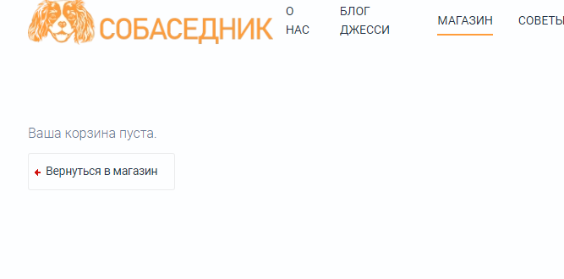 Открывается пустая корзина | 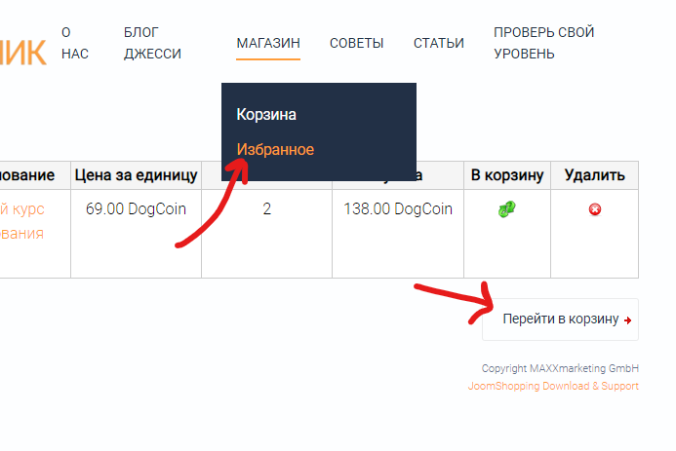 | Новый | medium | Blocked | Версия 119.0.6045.160 (Официальная сборка), (64 бит) Win10
BG-5 | Ошибка при оформлении заказа с онлайн оплатой |  | 1. Тестовый стенд https://guru.qahacking.ru/index.php/about 2. Нажать на кнопку "Оформить заказ" 3. В обязательные поля для заполнения внести валидные данные 4. Нажать кнопку "Далее" 5. Выбрать вид оплаты "Онлайн оплата" 6. Нажать кнопку "Далее" 7. Способ доставки "Стандартная" 8. Поставить "Галочку" "Правила и Право возврата" 9. Нажать кнопку "Подтвердить заказ" | Переход на форму онлайн оплаты | Информация об ошибке (Не удалось создать экземпляр почтовой функции) |  | Новый | Medium | Blocked | Версия 119.0.6045.160 (Официальная сборка), (64 бит) Win10
BG-6 | При отправке данных с формы подписки в футере сайта не отображается сервисное сообщение | test1@mail.ru | 1. Тестовый стенд https://guru.qahacking.ru/index.php/about 2. В футере сайта в меню "Подпишитесь на рассылку лучших фотографий" в поле "Email address" ввести адрес почты: test1@mail.ru 3. Нажать на значок "конверт" | Отображение сервисного сообщения при отправке данных с формы подписки | Сервисное сообщение не отображается. Строка "Телефон питомника" прыгает вверх-вниз |  | Submitted | Low | Minor | Google Chrome 119.0.6045.160 (Официальная сборка), (64 бит) Firefox 119.0.1 (64-разрядный) Яндекс Браузер 23.9.5.660 (64-bit) Win10

